Cá nhân xem hồ sơ
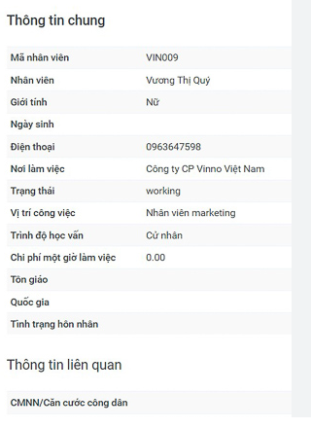
Mục tiêu: | View cho từng cá nhân đc xem thông tin cá nhân và được cập nhật thông tin theo kế hoạch
 |  |  |  |  |  |  |  |  |  | vi dụ thông tin chung của từng cá nhân
 | Anh cá nhân |  |  |  | THÔNG TIN CHUNG CÁ NHÂN

 | Tab thông tin quá trình đào tạo |  |  |  | Tab thông tin quá trình bồi dưỡng |  | Tab thông tin 3 | Tab thông tin 4 | …

 | stt | Từ ngày | Đến ngày | Nơi đào tạo | Bằng cấp | Chọn
 |  |  |  |  |  | chi tiết
 |  |  |  |  |  | chi tiết
 |  |  |  |  |  | chi tiết
 |  |  |  |  |  | chi tiết
 |  |  |  |  |  | chi tiết
 |  |  |  |  |  | chi tiết

 |  |  |  |  | Xem chi iết

 |  |  |  |  | Từ ngày
 |  |  |  |  | Đến ngày
 |  |  |  |  | Nơi đào tạo
 |  |  |  |  | Bằng cấp

